36 将来にわたる債務（人口１人当たり）
 | 36 将来にわたる債務（人口１人当たり）

 | 時点 2023(R5)年度（毎年） |  |  |  |  |  |  | 平 均 値 |  |  |  | 448,521
 | 単位 円 |  |  |  |  |  |  | 標準偏差 |  |  |  | 185,706
 | 市町村名 | 指標 | 順位 |  | #REF! | 備考 | 市町村名 | 指標 | 順位 |  | #REF! | 備考

 | 市町村平均 | 448,521 |  | － |  |  | 八街市 | 381,097 |  | 31
 | 千葉市 | 928,851 |  | 3 |  |  | 印西市 | 323,916 |  | 38
 | 銚子市 | 493,133 |  | 18 |  |  | 白井市 | 506,303 |  | 16
 | 市川市 | 136,505 |  | 54 |  |  | 富里市 | 261,167 |  | 51
 | 船橋市 | 321,964 |  | 40 |  |  | 南房総市 | 945,741 |  | 2
 | 館山市 | 662,766 |  | 7 |  |  | 匝瑳市 | 392,314 |  | 28
 | 木更津市 | 329,532 |  | 37 |  |  | 香取市 | 620,452 |  | 8
 | 松戸市 | 277,116 |  | 47 |  |  | 山武市 | 529,559 |  | 12
 | 野田市 | 341,073 |  | 36 |  |  | いすみ市 | 504,991 |  | 17
 | 茂原市 | 470,317 |  | 21 |  |  | 大網白里市 | 298,691 |  | 43
 | 成田市 | 475,520 |  | 20 |  |  | 酒々井町 | 258,893 |  | 52
 | 佐倉市 | 249,820 |  | 53 |  |  | 栄町 | 364,894 |  | 33
 | 東金市 | 391,663 |  | 29 |  |  | 神崎町 | 264,694 |  | 50
 | 旭市 | 571,989 |  | 11 |  |  | 多古町 | 277,578 |  | 46
 | 習志野市 | 387,913 |  | 30 |  |  | 東庄町 | 466,102 |  | 23
 | 柏市 | 286,185 |  | 44 |  |  | 九十九里町 | 467,586 |  | 22
 | 勝浦市 | 575,049 |  | 9 |  |  | 芝山町 | 448,088 |  | 24
 | 市原市 | 321,968 |  | 39 |  |  | 横芝光町 | 516,229 |  | 15
 | 流山市 | 420,922 |  | 26 |  |  | 一宮町 | 268,173 |  | 48
 | 八千代市 | 267,916 |  | 49 |  |  | 睦沢町 | 573,012 |  | 10
 | 我孫子市 | 428,064 |  | 25 |  |  | 長生村 | 356,203 |  | 35
 | 鴨川市 | 804,946 |  | 4 |  |  | 白子町 | 378,542 |  | 32
 | 鎌ケ谷市 | 360,331 |  | 34 |  |  | 長柄町 | 674,435 |  | 6
 | 君津市 | 309,319 |  | 41 |  |  | 長南町 | 768,689 |  | 5
 | 富津市 | 484,572 |  | 19 |  |  | 大多喜町 | 524,842 |  | 13
 | 浦安市 | 523,243 |  | 14 |  |  | 御宿町 | 409,107 |  | 27
 | 四街道市 | 280,685 |  | 45 |  |  | 鋸南町 | 1,035,964 |  | 1
 | 袖ケ浦市 | 301,515 |  | 42

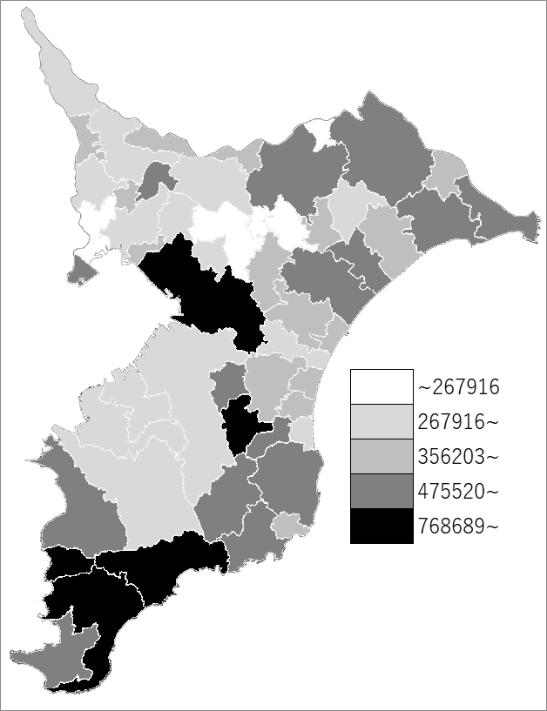
 | 市町村平均の推移
令和元年度 | 428870
令和2年度 | 441855
令和3年度 | 450549
令和4年度 | 447112
令和5年度 | 448521

《備 考》 ・資料出所 総務省「市町村別決算状況調」 ・算出方法 (地方債現在高＋債務負担行為額（翌年度以降支出予定額）) ÷住民基本台帳人口(R6.1.1)

